T1
Tabelle 1: Kennzahlen der Alters- und Pflegeheime, 2006–2024

Jahr1 | Anzahl Institutionen | Beherbergungs- plätze2 per 1.1. | Klienten per 31.12. | Klientinnen per 31.12. | Anzahl Vollzeit- äquivalente (VZÄ) | Fakturierte Tage in 1'000 | Betriebskosten in Mio. Franken
2006 | 88 | 5,402 | 1,411 | 3,805 | 4ʼ037,1 | 1,849 | 347,4
2007 | 99 | 5,856 | 1,545 | 4,171 | 4ʼ439,0 | 2,065 | 401,4
2008 | 99 | 5,897 | 1,443 | 4,264 | 4ʼ551,4 | 2,082 | 422,0
2009 | 100 | 6,056 | 1,549 | 4,296 | 4ʼ733,2 | 2,097 | 446,7
2010 | 98 | 5,953 | 1,546 | 4,272 | 4ʼ882,3 | 2,091 | 469,2
2011 | 98 | 5,992 | 1,578 | 4,220 | 5ʼ011,7 | 2,108 | 505,4
2012 | 98 | 6,066 | 1,656 | 4,171 | 5ʼ335,8 | 2,122 | 530,4
2013 | 101 | 6,173 | 1,667 | 4,247 | 5ʼ583,4 | 2,143 | 552,1
2014 | 100 | 6,171 | 1,680 | 4,354 | 5ʼ594,8 | 2,143 | 569,1
2015 | 98 | 6,348 | 1,647 | 4,322 | 5ʼ898,9 | 2,134 | 594,4
2016 | 99 | 6,505 | 1,728 | 4,377 | 6ʼ086,8 | 2,191 | 613,8
2017 | 98 | 6,627 | 1,800 | 4,417 | 6ʼ125,4 | 2,227 | 626,8
2018 | 99 | 6,799 | 1,904 | 4,445 | 6ʼ363,0 | 2,263 | 651,6
2019 | 97 | 6,806 | 1,908 | 4,532 | 6ʼ567,8 | 2,304 | 680,4
2020 | 100 | 6,843 | 1,752 | 4,313 | 6ʼ768,2 | 2,307 | 692,8
2021 | 98 | 6,788 | 1,850 | 4,300 | 6ʼ670,9 | 2,181 | 673,2
2022 | 96 | 6,813 | 1,995 | 4,410 | 6ʼ741,3 | 2,253 | 696,7
2023 | 95 | 6,763 | 2,064 | 4,413 | 6ʼ966,5 | 2,314 | 736,9
2024 | 94 | 6,823 | 2,176 | 4,456 | 7ʼ201,6 | 2,361 | 783,8

1. 2019: Zwei Institutionen konnten aus systemtechnischen Gründen nicht an der Erhebung teilnehmen.
2. Betriebene Betten, unabhängig von der Belegung

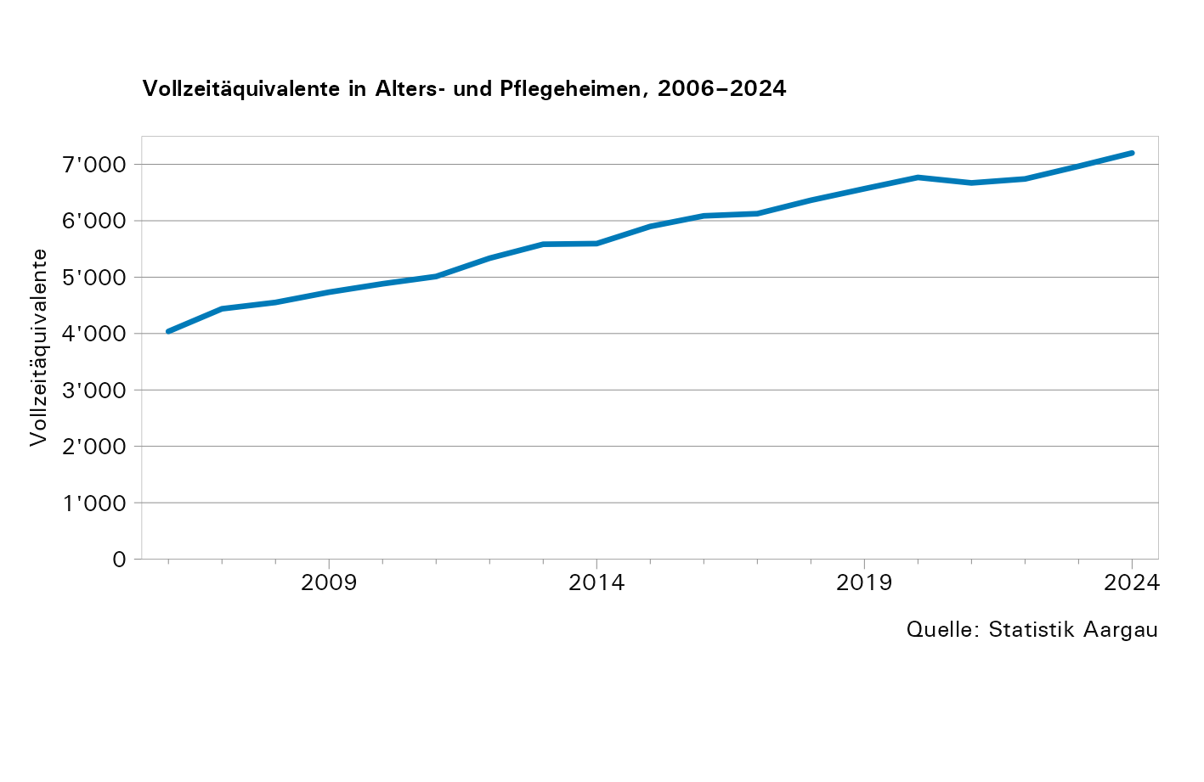
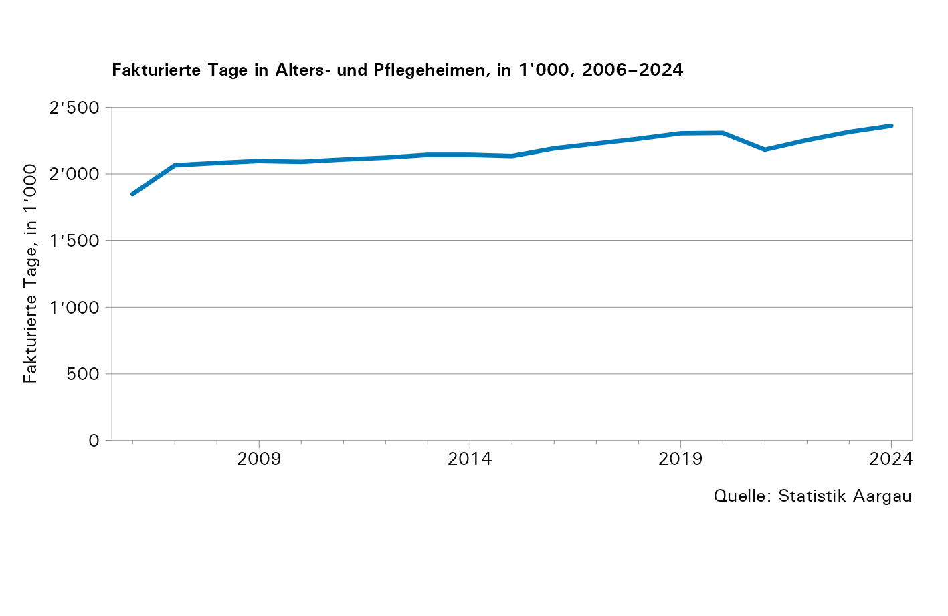

T3a
Tabelle 3a: Beherbergte in Alters- und Pflegeheimen nach Altersklasse, 2006–2024

Jahr1 | Anzahl Beherbergte
 | Unter 65- Jährige | 65–69- Jährige | 70–74- Jährige | 75–79- Jährige | 80–84- Jährige | 85–89- Jährige | 90–94- Jährige | Über 95- Jährige | Total
2006 | 387 | 195 | 397 | 816 | 1,615 | 1,904 | 1,645 | 539 | 7,498
2007 | 455 | 273 | 447 | 974 | 1,930 | 2,423 | 1,672 | 665 | 8,839
2008 | 421 | 280 | 476 | 962 | 1,946 | 2,461 | 1,602 | 687 | 8,835
2009 | 383 | 280 | 512 | 1,054 | 1,986 | 2,645 | 1,660 | 706 | 9,226
2010 | 401 | 280 | 502 | 997 | 1,965 | 2,589 | 1,760 | 703 | 9,197
2011 | 373 | 318 | 498 | 1,015 | 1,910 | 2,631 | 1,880 | 680 | 9,305
2012 | 395 | 337 | 529 | 1,080 | 2,041 | 2,694 | 2,015 | 688 | 9,779
2013 | 462 | 377 | 627 | 1,081 | 2,030 | 2,825 | 2,075 | 678 | 10,155
2014 | 450 | 387 | 673 | 1,140 | 2,016 | 2,819 | 2,109 | 712 | 10,306
2015 | 441 | 383 | 671 | 1,190 | 2,155 | 2,811 | 2,215 | 734 | 10,600
2016 | 453 | 392 | 669 | 1,189 | 2,151 | 2,815 | 2,188 | 777 | 10,634
2017 | 429 | 377 | 698 | 1,180 | 1,952 | 2,960 | 2,265 | 832 | 10,693
2018 | 447 | 379 | 717 | 1,194 | 2,102 | 2,878 | 2,323 | 876 | 10,916
2019 | 411 | 372 | 701 | 1,265 | 2,052 | 2,989 | 2,483 | 955 | 11,228
2020 | 396 | 364 | 673 | 1,210 | 1,942 | 2,841 | 2,395 | 1,003 | 10,824
2021 | 435 | 388 | 687 | 1,275 | 1,946 | 2,770 | 2,488 | 1,022 | 11,011
2022 | 397 | 404 | 728 | 1,401 | 2,154 | 3,043 | 2,614 | 1,088 | 11,829
2023 | 428 | 416 | 684 | 1,408 | 2,213 | 2,944 | 2,604 | 1,100 | 11,797
2024 | 448 | 414 | 722 | 1,434 | 2,452 | 2,970 | 2,642 | 1,178 | 12,260

1. 2019: Zwei Institutionen konnten aus systemtechnischen Gründen nicht an der Erhebung teilnehmen.

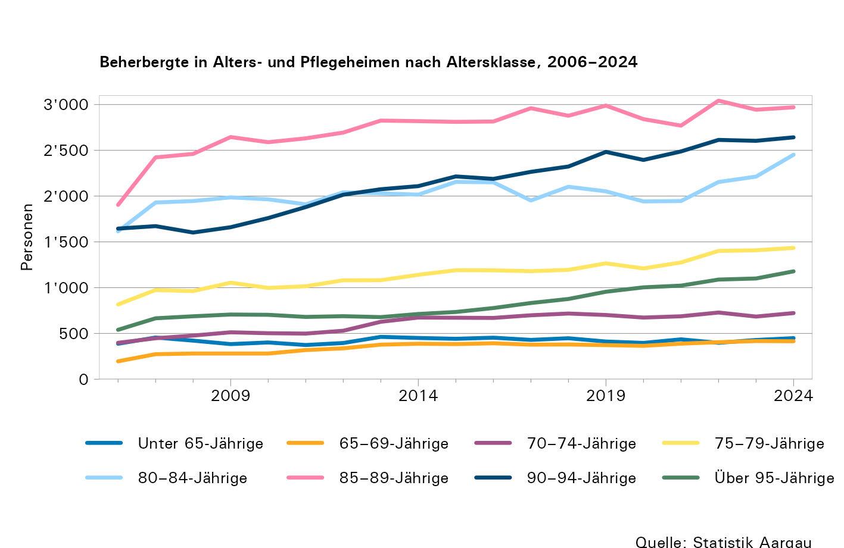

T3b
Tabelle 3b: Anteil der in Alters- und Pflegeheimen Beherbergten an der Gesamtbevölkerung per 31.12. nach Altersklasse, in Prozent, 2006–2024

Jahr1,2,3 | Anteil Beherbergte an der Gesamtbevölkerung per 31.12., in Prozent
 | Unter 65- Jährige | 65–69- Jährige | 70–74- Jährige | 75–79- Jährige | 80–84- Jährige | 85–89- Jährige | 90–94- Jährige | Über 95- Jährige
2006 | 0,06 | 0,57 | 1,22 | 3,35 | 9,56 | 21,48 | 47,01 | 52,17
2007 | 0,06 | 0,66 | 1,30 | 3,44 | 10,01 | 24,11 | 45,23 | 57,72
2008 | 0,06 | 0,69 | 1,36 | 3,33 | 9,84 | 22,87 | 41,52 | 57,84
2009 | 0,05 | 0,62 | 1,45 | 3,46 | 9,73 | 23,34 | 40,64 | 54,33
2010 | 0,05 | 0,54 | 1,40 | 3,46 | 9,38 | 21,62 | 40,70 | 52,53
2011 | 0,05 | 0,62 | 1,31 | 3,37 | 8,79 | 20,89 | 38,88 | 51,28
2012 | 0,05 | 0,67 | 1,24 | 3,23 | 8,60 | 20,21 | 39,76 | 54,37
2013 | 0,05 | 0,67 | 1,31 | 3,23 | 8,07 | 20,21 | 37,85 | 57,35
2014 | 0,05 | 0,69 | 1,37 | 3,28 | 7,79 | 19,28 | 37,53 | 54,61
2015 | 0,04 | 0,68 | 1,30 | 3,22 | 7,84 | 18,43 | 35,46 | 54,19
2016 | 0,04 | 0,64 | 1,31 | 3,09 | 7,55 | 18,47 | 34,94 | 55,96
2017 | 0,04 | 0,63 | 1,30 | 3,08 | 7,47 | 17,98 | 34,53 | 53,85
2018 | 0,04 | 0,62 | 1,34 | 2,95 | 7,41 | 17,11 | 34,71 | 54,22
2019 | 0,04 | 0,59 | 1,29 | 2,81 | 7,22 | 16,98 | 34,12 | 53,65
2020 | 0,04 | 0,58 | 1,24 | 2,57 | 6,66 | 15,24 | 31,07 | 51,17
2021 | 0,04 | 0,58 | 1,22 | 2,59 | 6,28 | 14,99 | 30,86 | 51,27
2022 | 0,04 | 0,59 | 1,17 | 2,65 | 6,45 | 15,48 | 30,47 | 52,04
2023 | 0,04 | 0,58 | 1,17 | 2,62 | 6,23 | 15,00 | 30,36 | 48,54
2024 | 0,04 | 0,52 | 1,20 | 2,47 | 6,19 | 14,40 | 30,83 | 49,22

1. Berechnung mit der Anzahl der Beherbergten per 31.12 des jeweiligen Datenjahres
2. Bevölkerungszahlen aus der kantonalen Bevölkerungsstatistik per 31.12. des jeweiligen Datenjahrs
3. 2019: Zwei Institutionen konnten aus systemtechnischen Gründen nicht an der Erhebung teilnehmen.

Anmerkung:
Beherbergte mit letztem Wohnort ausserhalb des Kantons Aargau werden mitgezählt

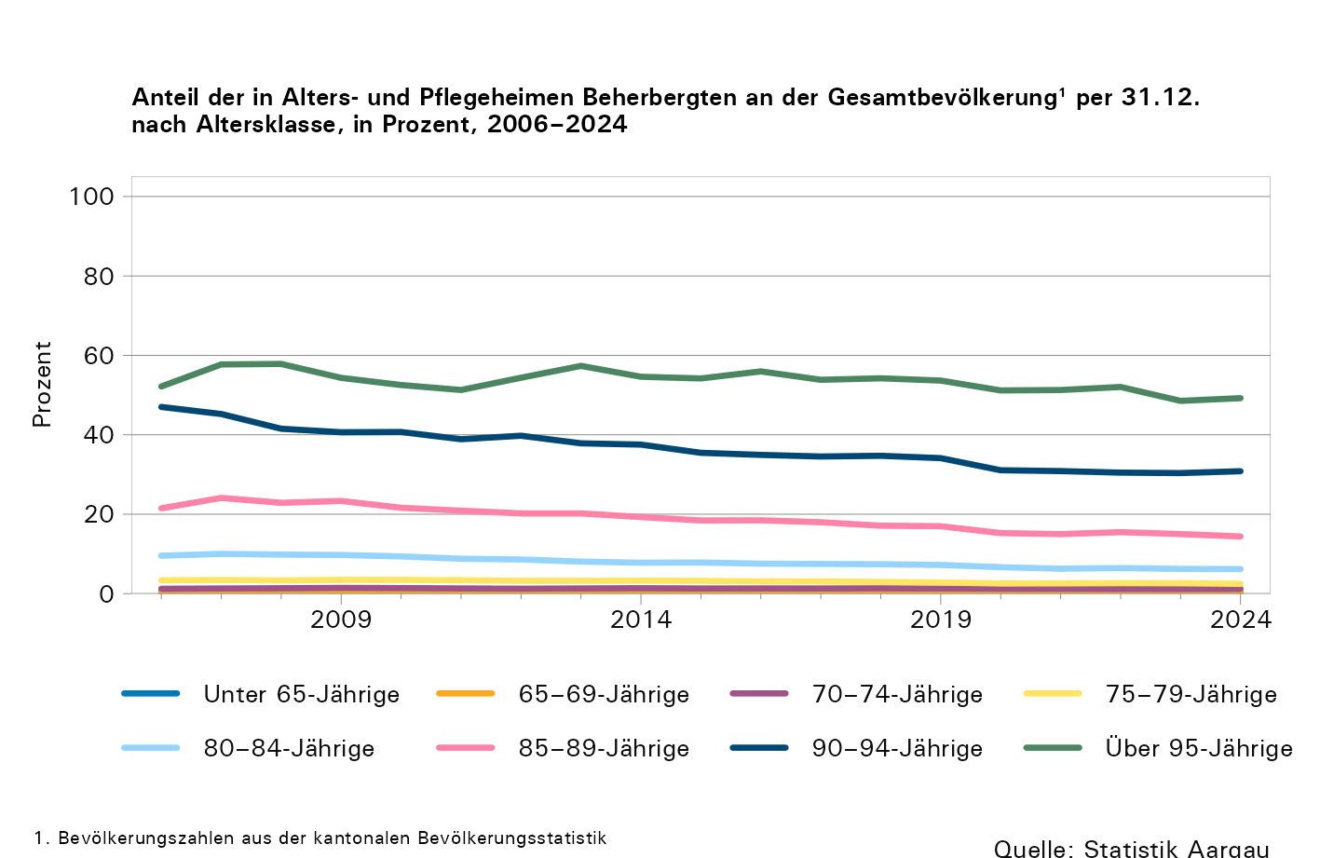

T3c
Tabelle 3c: Todesfälle in Alters- und Pflegeheimen nach Altersklasse, 2006–2024

Jahr1 | Anzahl Todesfälle
 | Unter 65- Jährige | 65–69- Jährige | 70–74- Jährige | 75–79- Jährige | 80–84- Jährige | 85–89- Jährige | 90–94- Jährige | Über 95- Jährige | Total
2006 | 30 | 26 | 60 | 117 | 253 | 341 | 375 | 151 | 1,353
2007 | 51 | 30 | 71 | 141 | 294 | 413 | 371 | 209 | 1,580
2008 | 36 | 29 | 74 | 140 | 298 | 464 | 373 | 212 | 1,626
2009 | 31 | 37 | 73 | 166 | 320 | 482 | 404 | 222 | 1,735
2010 | 57 | 43 | 69 | 147 | 326 | 478 | 417 | 232 | 1,769
2011 | 43 | 36 | 58 | 141 | 287 | 499 | 429 | 239 | 1,732
2012 | 49 | 42 | 77 | 188 | 340 | 559 | 464 | 263 | 1,982
2013 | 67 | 56 | 99 | 155 | 345 | 568 | 526 | 214 | 2,030
2014 | 70 | 65 | 98 | 177 | 363 | 569 | 507 | 254 | 2,103
2015 | 48 | 48 | 102 | 207 | 381 | 556 | 589 | 264 | 2,195
2016 | 84 | 67 | 97 | 216 | 369 | 516 | 515 | 241 | 2,105
2017 | 77 | 61 | 121 | 170 | 323 | 578 | 565 | 274 | 2,169
2018 | 78 | 61 | 89 | 197 | 359 | 553 | 544 | 259 | 2,140
2019 | 69 | 65 | 116 | 222 | 352 | 584 | 627 | 272 | 2,307
2020 | 69 | 69 | 123 | 241 | 394 | 680 | 672 | 364 | 2,612
2021 | 87 | 67 | 120 | 260 | 359 | 563 | 635 | 337 | 2,428
2022 | 74 | 78 | 116 | 235 | 389 | 602 | 659 | 353 | 2,506
2023 | 81 | 72 | 122 | 234 | 381 | 607 | 655 | 356 | 2,508
2024 | 79 | 80 | 125 | 251 | 401 | 582 | 658 | 396 | 2,572

1. 2019: Zwei Institutionen konnten aus systemtechnischen Gründen nicht an der Erhebung teilnehmen.

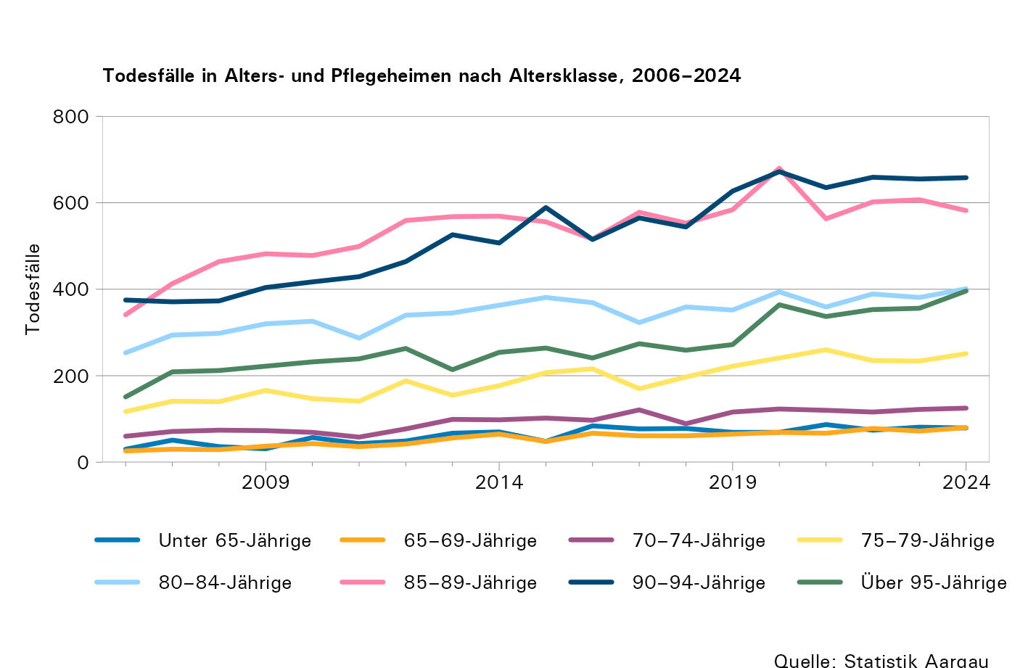

T4a
Tabelle 4a: Pflegebedarf pro Tag bei Eintritt in ein Alters- oder Pflegeheim, Anzahl Personen, 2024

Pflegebedarf pro Tag | Eintritt von zuhause | Eintritt von sozialmedizinischen Institutionen | Eintritt von Krankenhaus | Eintritt Andere | Unbekannt | Total
Nicht eingestuft | 0 | 16 | 238 | 2 | 0 | 256
Ohne Pflegebedarf | 27 | 8 | 31 | 6 | 0 | 72
Bis 20 Minuten | 120 | 23 | 32 | 10 | 0 | 185
21–40 Minuten | 278 | 120 | 167 | 30 | 0 | 595
41–60 Minuten | 213 | 67 | 134 | 24 | 0 | 438
61–80 Minuten | 364 | 116 | 232 | 45 | 0 | 757
81–100 Minuten | 364 | 195 | 385 | 56 | 0 | 1,000
101–120 Minuten | 47 | 58 | 88 | 25 | 0 | 218
121–140 Minuten | 119 | 106 | 275 | 35 | 0 | 535
141–160 Minuten | 229 | 180 | 406 | 47 | 0 | 862
161–180 Minuten | 56 | 60 | 179 | 14 | 0 | 309
181–200 Minuten | 147 | 54 | 134 | 14 | 0 | 349
201–220 Minuten | 27 | 30 | 86 | 7 | 0 | 150
Mehr als 220 Minuten | 11 | 12 | 54 | 5 | 0 | 82

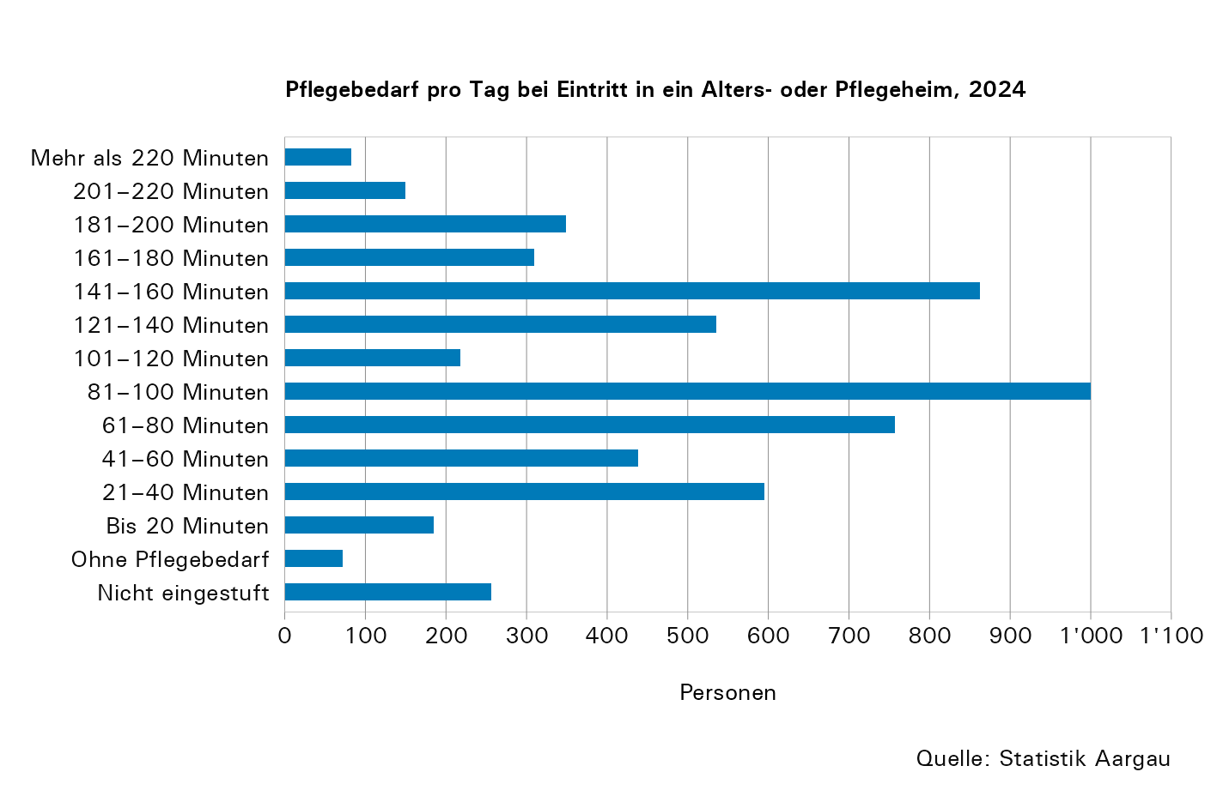

T4b
Tabelle 4b: Pflegebedarf pro Tag bei Eintritt in ein Alters- oder Pflegeheim, 2012–2024

Jahr1 | Durch- schnittlicher Pflege- bedarf, in Minuten | Nicht eingestufte Betreute | Betreute ohne Pflege- bedarf | Betreute mit ... Minuten Pflegebedarf
 |  |  |  | bis 20 | 21-40 | 41-60 | 61-80 | 81-100 | 101-120 | 121-140 | 141-160 | 161-180 | 181-200 | 201-220 | mehr als 220
2012 | 90,96 | 220 | 271 | 213 | 588 | 203 | 333 | 483 | 186 | 588 | 362 | 252 | 61 | 38 | 109
2013 | 94,31 | 381 | 72 | 259 | 636 | 230 | 455 | 630 | 147 | 449 | 459 | 401 | 41 | 62 | 60
...
2019 | 95,86 | 238 | 88 | 180 | 584 | 460 | 590 | 892 | 255 | 512 | 583 | 234 | 187 | 95 | 41
2020 | 98,28 | 233 | 55 | 157 | 521 | 351 | 566 | 802 | 196 | 430 | 539 | 239 | 172 | 123 | 30
2021 | 99,17 | 311 | 39 | 131 | 561 | 454 | 648 | 940 | 239 | 501 | 572 | 259 | 188 | 141 | 46
2022 | 97,20 | 348 | 95 | 194 | 712 | 457 | 737 | 1,029 | 299 | 514 | 650 | 295 | 207 | 162 | 68
2023 | 100,28 | 219 | 64 | 167 | 647 | 397 | 677 | 1,078 | 249 | 475 | 828 | 235 | 224 | 132 | 76
2024 | 103,86 | 256 | 72 | 185 | 595 | 438 | 757 | 1,000 | 218 | 535 | 862 | 309 | 349 | 150 | 82

1. 2019: Zwei Institutionen konnten aus systemtechnischen Gründen nicht an der Erhebung teilnehmen.

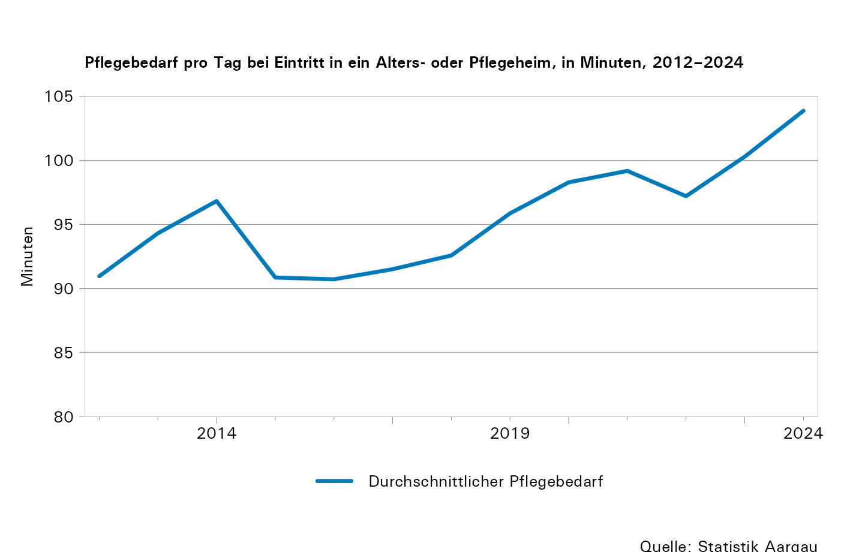

T5
...
Jahr1 | Kosten pro verrechnetem Tag, in Franken
2020 | 136,23 | 118,98 | 37,76 | 5,63
2021 | 142,94 | 123,77 | 35,27 | 5,22
2022 | 141,93 | 124,57 | 36,55 | 4,95
2023 | 147,32 | 133,62 | 31,09 | 5,05
2024 | 151,97 | 142,09 | 31,36 | 5,17

1. 2019: Zwei Institutionen konnten aus systemtechnischen Gründen nicht an der Erhebung teilnehmen.
2. KVG: Bundesgesetz über die Krankenversicherung

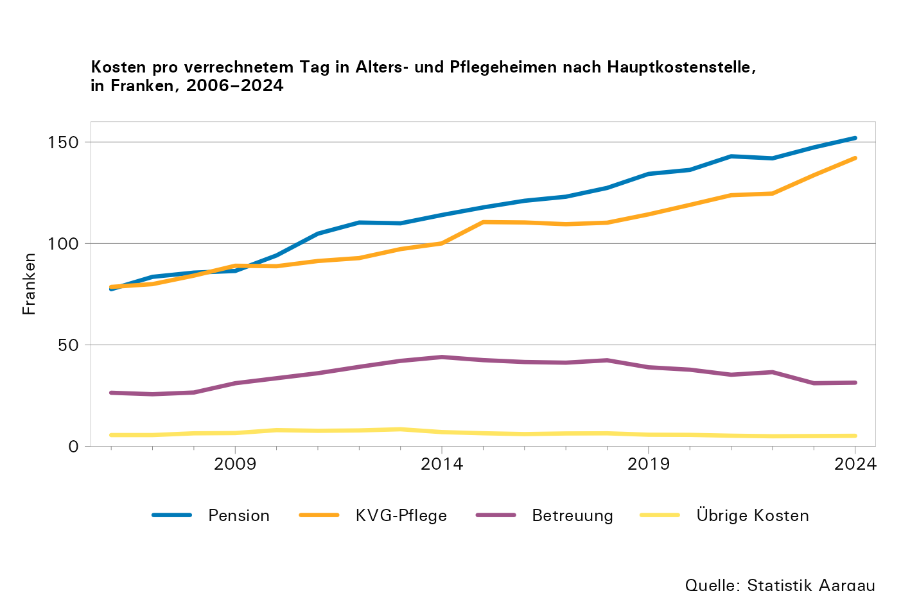

T7
...
Jahr1 | Finanzierung der Leistungen, in 1'000 Franken
2019 | 87,608 | 44,146 | 123,438 | 107,926 | 298,214 | 15,216 | 3,809
2020 | 88,597 | 47,382 | 132,646 | 107,828 | 299,462 | 13,772 | 3,151
2021 | 87,659 | 45,015 | 125,724 | 101,728 | 285,375 | 24,918 | 2,785
2022 | 100,423 | 47,272 | 131,525 | 106,680 | 298,877 | 8,134 | 3,785
2023 | 112,032 | 48,885 | 137,334 | 112,780 | 320,501 | 1,414 | 3,928
2024 | 136,018 | 49,980 | 143,874 | 116,729 | 332,908 | 549 | 3,704

1. 2019: Zwei Institutionen konnten aus systemtechnischen Gründen nicht an der Erhebung teilnehmen.

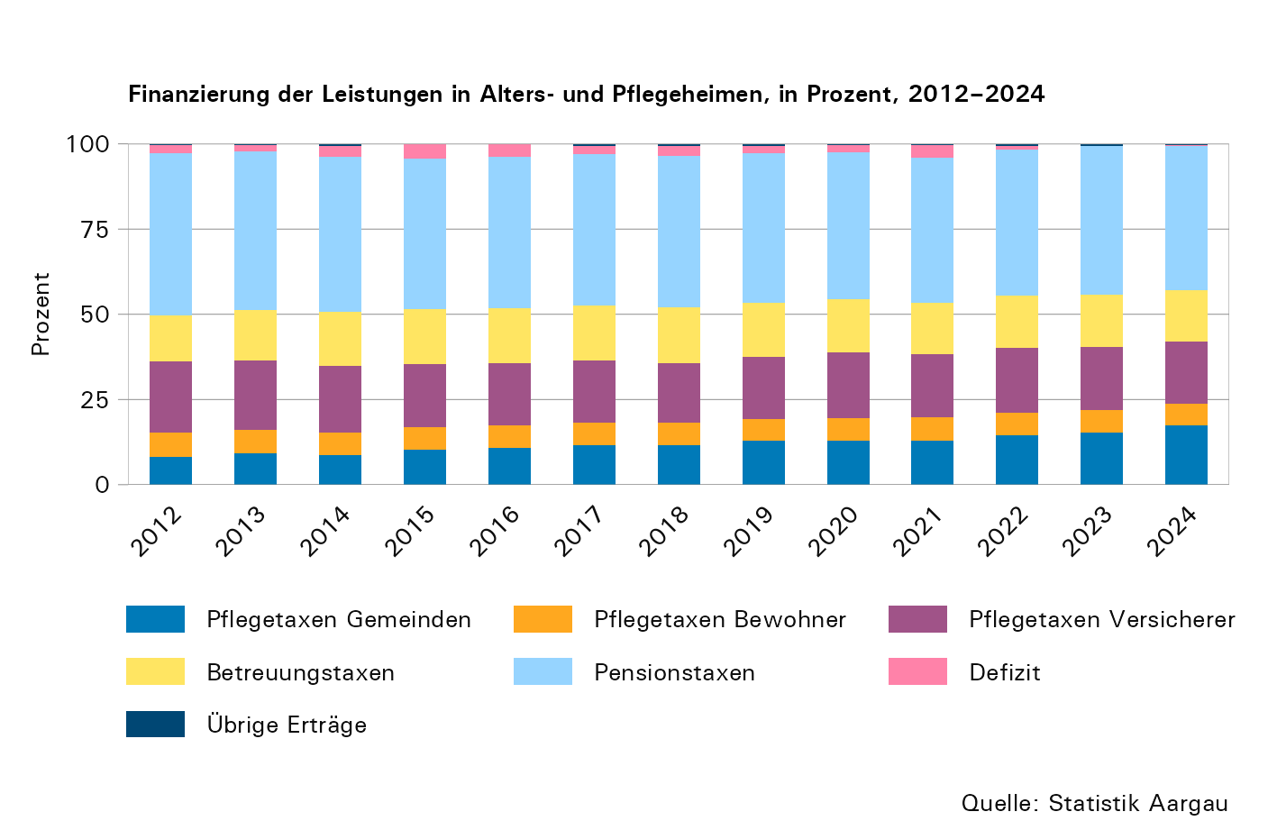

T8
...
Ausbildung | Vollzeitäquivalente
Personal Pflege/Betreuung FA oder EFZ | 594 | 632 | 670 | 751 | 805 | 795 | 829 | 891 | 968 | 952 | 971 | 992 | 1,021
Ökonomie und Hausdienst | 673 | 694 | 654 | 686 | 702 | 694 | 710 | 720 | 786 | 810 | 884 | 928 | 951
Pflegepersonal mit Diplomabschluss | 965 | 964 | 946 | 1,035 | 1,037 | 999 | 996 | 997 | 994 | 941 | 882 | 870 | 884
Ohne Ausbildungsabschluss | 622 | 598 | 551 | 583 | 580 | 557 | 548 | 558 | 537 | 556 | 545 | 589 | 629
Andere Ausbildungen | 368 | 428 | 402 | 424 | 475 | 521 | 546 | 556 | 557 | 485 | 454 | 453 | 445
Verwaltung | 235 | 257 | 231 | 255 | 258 | 261 | 271 | 272 | 285 | 282 | 294 | 305 | 342
Übrige therapeutische und betreuerische Berufe | 85 | 89 | 80 | 79 | 79 | 75 | 76 | 82 | 89 | 87 | 92 | 106 | 113

1. Zwei Institutionen konnten aus systemtechnischen Gründen nicht an der Erhebung teilnehmen.

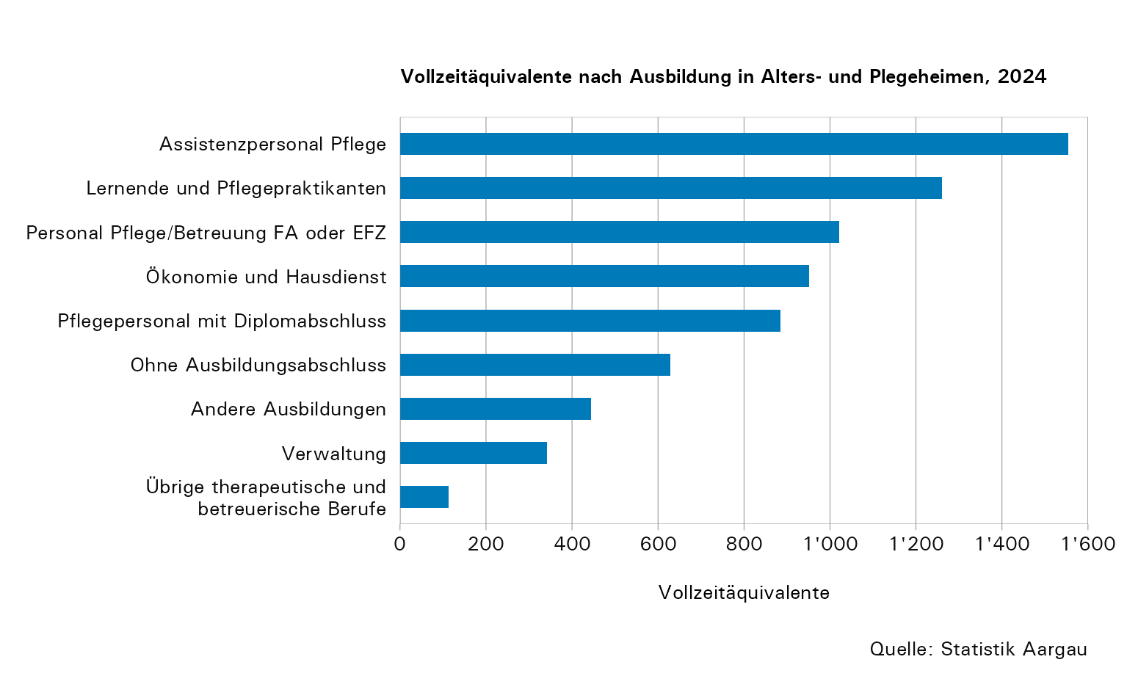
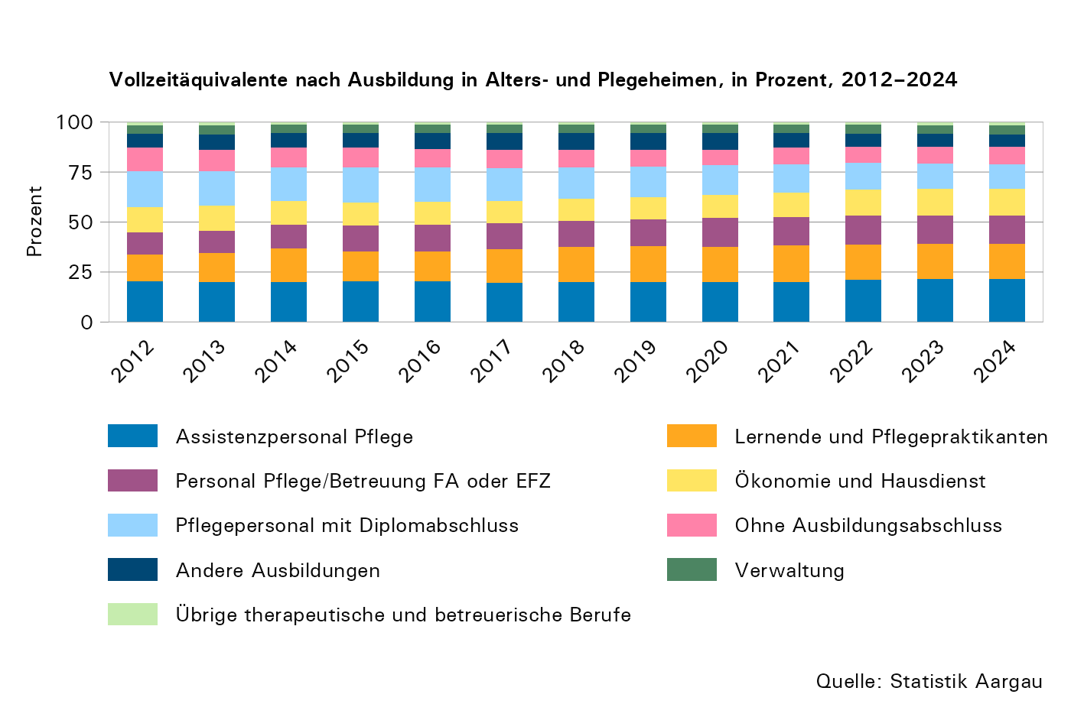

T9
...
Jahr1 | Anzahl Organisationen gemeinnützig | Anzahl Organisationen erwerbs- wirtschaftlich | Anzahl selbstständig- erwerbende Pflegefach- personen | Klienten | Klientinnen | Anzahl Mitarbeitende | Verrechnete Stunden Total | Betriebskosten in Mio. Franken
2019 | 51 | 39 | 72 | 10,280 | 18,958 | 3,624 | 1,550,527 | 150,7
2020 | 49 | 42 | 74 | 11,508 | 17,338 | 3,645 | 1,588,235 | 155,7
2021 | 51 | 48 | 71 | 12,905 | 18,977 | 3,766 | 1,608,755 | 162,9
2022 | 48 | 50 | 64 | 13,649 | 19,431 | 4,003 | 1,686,069 | 174,2
2023 | 48 | 59 | 63 | 14,129 | 19,715 | 4,362 | 1,785,865 | 189,3
2024 | 45 | 79 | 70 | 15,345 | 20,470 | 5,064 | 2,071,967 | 213,7

1. Ab 2014 sind auch Betriebe erfasst, die ausschliesslich hauswirtschaftliche Dienste anbieten.

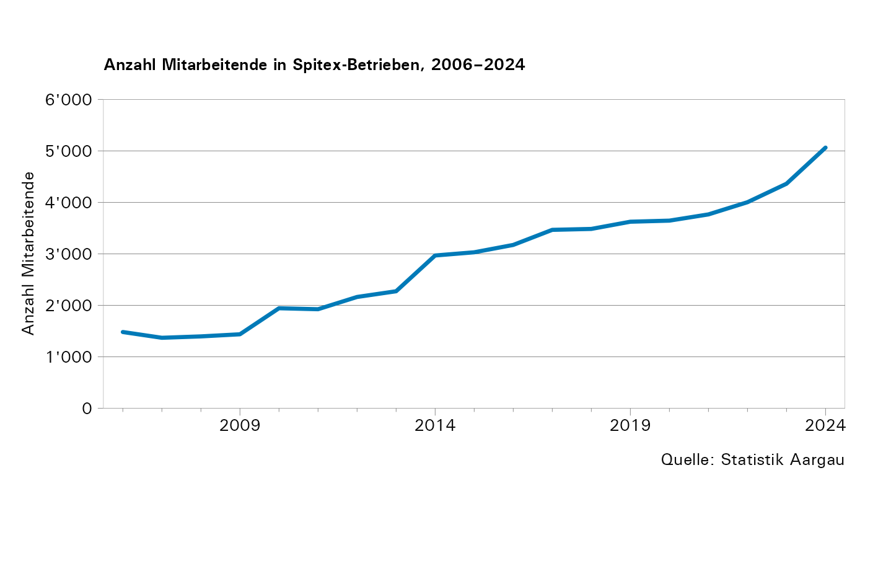
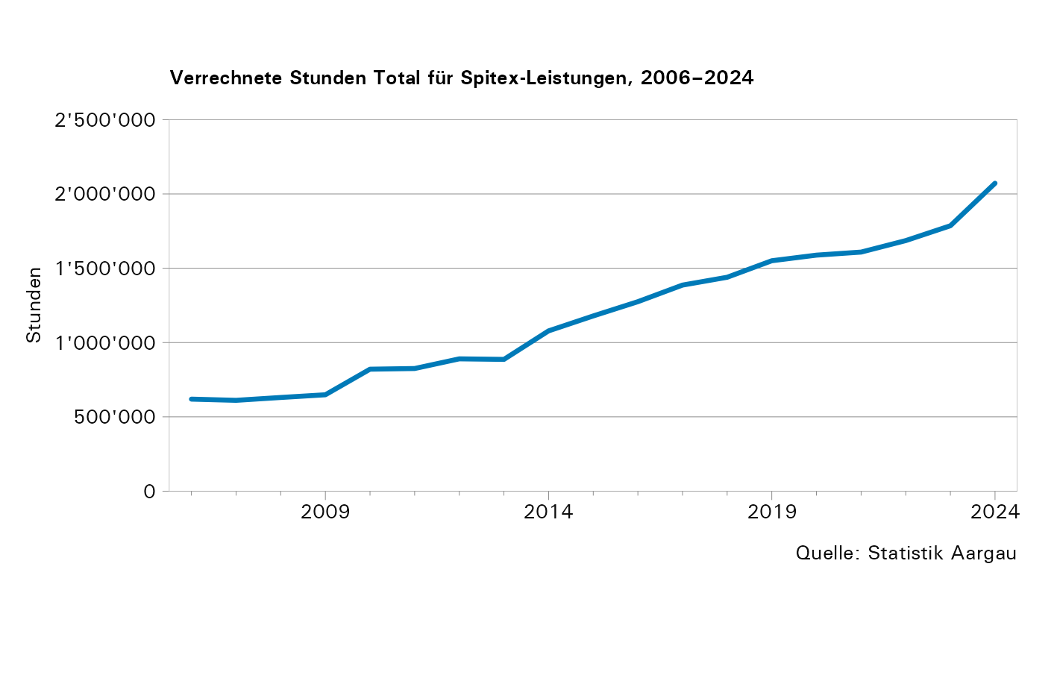

T10a
...
Jahr | Anzahl Klientinnen und Klienten
2020 | 32,672 | 22,973 | 9,699
2021 | 35,572 | 25,678 | 9,894
2022 | 36,620 | 26,901 | 9,719
2023 | 37,434 | 27,692 | 9,742
2024 | 39,928 | 29,646 | 10,282

1. Klientinnen und Klienten werden pro Leistung einmal gezählt. Es kann zu Doppelzählungen kommen.
2. KLV: Krankenpflege-Leistungsverordnung

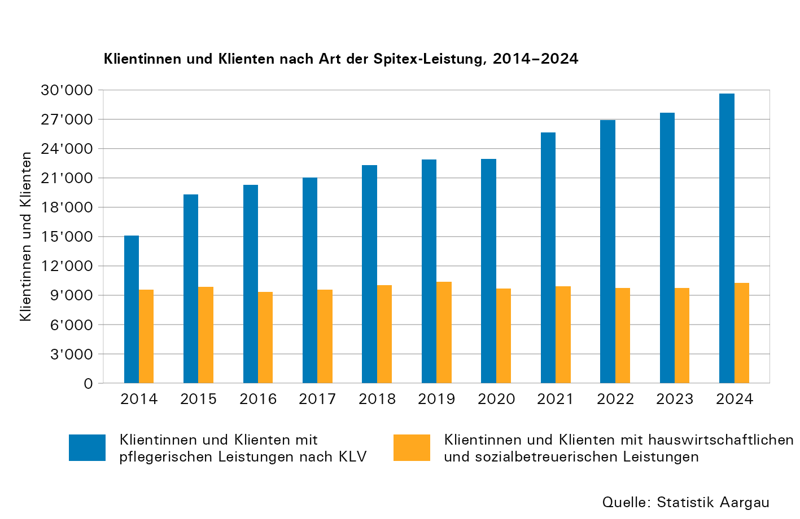

T10b
...
Jahr1 | Stunden pro Klientin und Klient
2021 | 47,54 | 45,09 | 39,61
2022 | 47,20 | 46,74 | 37,84
2023 | 48,78 | 48,81 | 38,01
2024 | 53,13 | 54,13 | 38,75

1. Ab 2014 sind auch Betriebe erfasst, die ausschliesslich hauswirtschaftliche Dienste anbieten.
2. Inklusive weitere Leistungen
3. KLV: Krankenpflege-Leistungsverordnung

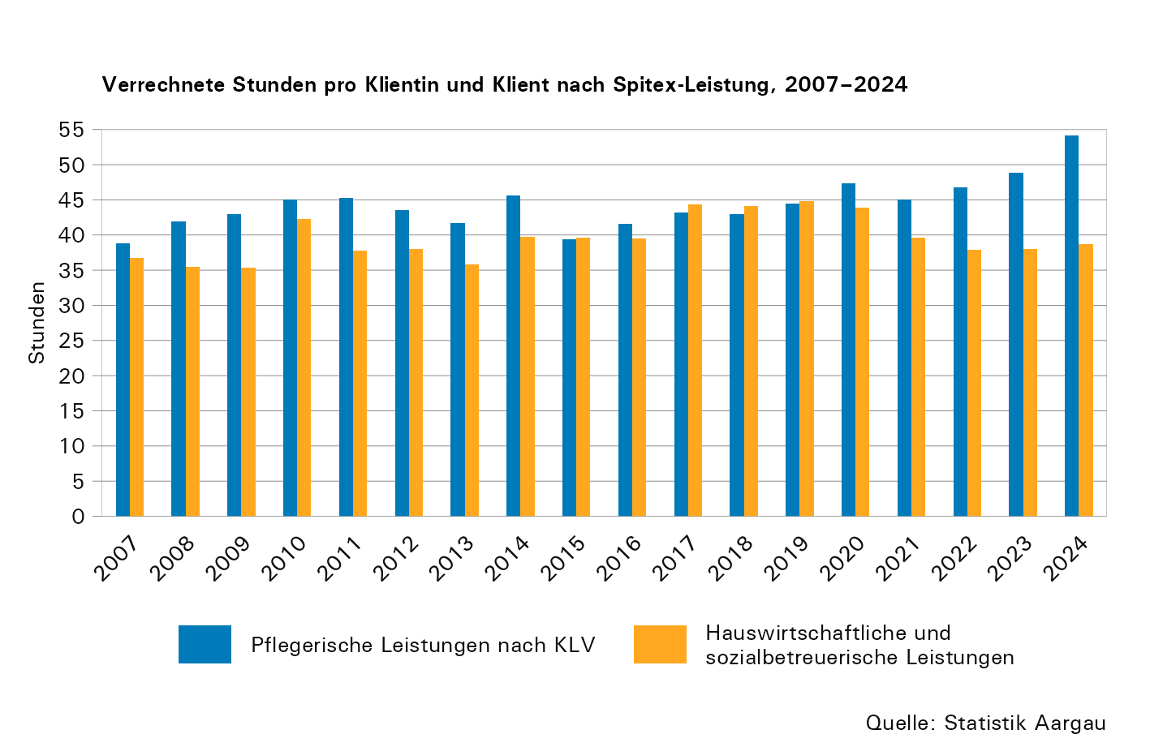

T11
...
Jahr1,2,3 | 0–4-Jährige |  |  | 5–19-Jährige |  |  | 20–64-Jährige |  |  | 65–79-Jährige |  |  | Über 80-Jährige |  |  | TOTAL5
2023 | 13,335 | 608 | 13,943 | 53,467 | 3,676 | 57,143 | 330,462 | 49,269 | 379,731 | 334,906 | 96,598 | 431,504 | 619,596 | 220,148 | 839,744 | 1,722,065
2024 | 11,839 | 653 | 12,492 | 78,826 | 3,789 | 82,615 | 387,812 | 48,886 | 436,698 | 408,032 | 98,795 | 506,827 | 718,170 | 246,318 | 964,488 | 2,003,120

1. 2006 | Quelle: Bundesamt für Sozialversicherungen. Die Aufteilung auf pflegerische und hauswirtschaftliche Leistungen ist erst mit der Spitex-Statistik ab 2007 möglich.
2. Ab 2010 inklusive ambulante Onkologiepflege, Kinder-Spitex, erwerbswirtschaftliche Organisationen, selbstständig erwerbende Pflegefachpersonen
3. Ab 2014 sind auch Betriebe erfasst, die ausschliesslich hauswirtschaftliche Dienste anbieten.
4. KLV: Krankenpflege-Leistungsverordnung
5. Das Total enthält die pflegerischen, hauswirtschaftlichen und sozialbetreuerischen Leistungen ohne die weiteren Spitex-Leistungen.

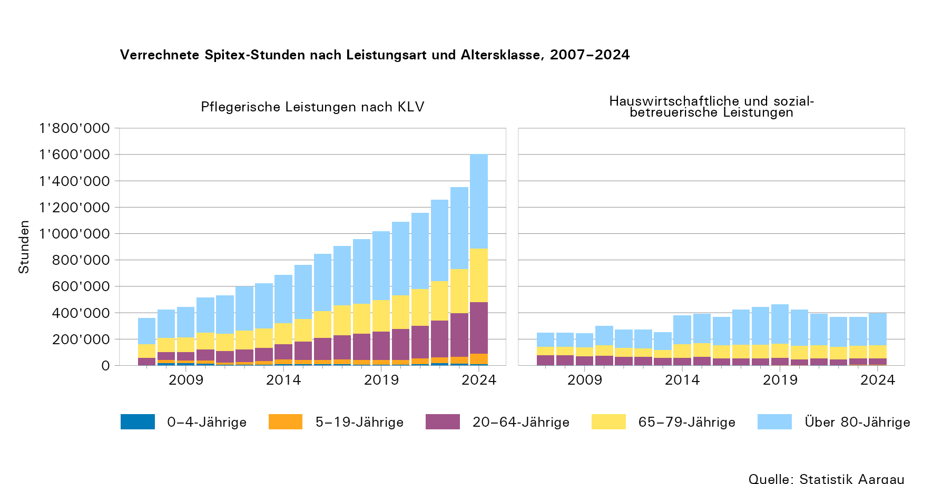

T12
...
Jahr | Finanzierung, in Franken
2019 | 79,918,213 | 17,472,444 | 2,330,082 | 3,821,551 | 43,469,151 | 4,446,651 | -800,371
2020 | 90,991,455 | 15,427,291 | 2,408,445 | 3,339,332 | 39,551,482 | 3,792,066 | 204,870
2021 | 112,106,578 | 15,225,970 | 2,135,547 | 3,738,707 | 25,987,862 | 3,431,722 | 284,937
2022 | 128,398,380 | 14,503,485 | 2,220,761 | 3,785,455 | 18,564,598 | 5,184,705 | 1,552,298
2023 | 143,206,988 | 14,864,557 | 2,162,398 | 5,299,764 | 17,292,322 | 6,695,137 | -231,975
2024 | 168,555,556 | 17,149,331 | 2,808,321 | 5,162,198 | 17,793,529 | 6,354,054 | -4,130,806

1. KLV: Krankenpflege-Leistungsverordnung

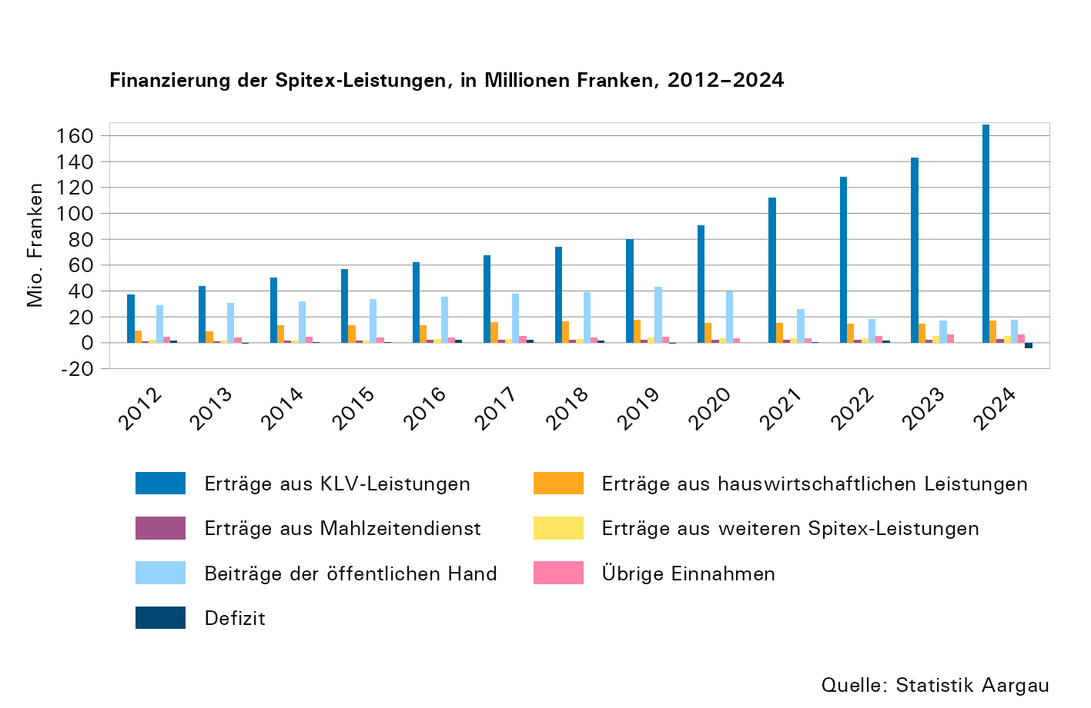

T13
...
Ausbildung | Vollzeitäquivalente
Pflegekurs | 52 | 60 | 152 | 164 | 164 | 193 | 195 | 213 | 227 | 238 | 254 | 247 | 304
Keine aufgabenspezifische Ausbildung | 101 | 95 | 87 | 90 | 93 | 105 | 125 | 103 | 115 | 107 | 133 | 144 | 229
Ausbildung Administration | 59 | 58 | 85 | 91 | 98 | 113 | 105 | 121 | 131 | 139 | 155 | 152 | 186
Praktikum | 24 | 37 | 49 | 63 | 85 | 107 | 105 | 123 | 132 | 142 | 107 | 120 | 137
Nachdiplomausbildung Pflege | 32 | 30 | 30 | 31 | 30 | 23 | 21 | 30 | 28 | 28 | 37 | 31 | 31

